Naslovna
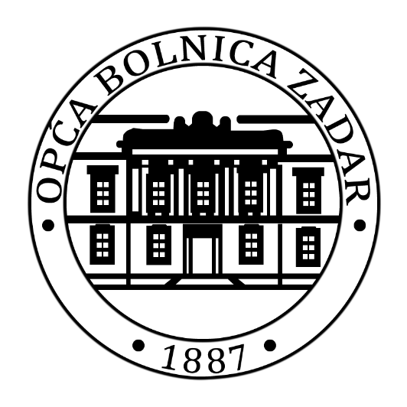

I. IZMJENE I DOPUNE FINANCIJSKOG PLANA OPĆE BOLNICE ZADAR ZA 2025. GODINU

U Zadru 31.10.2025.

